Array multi
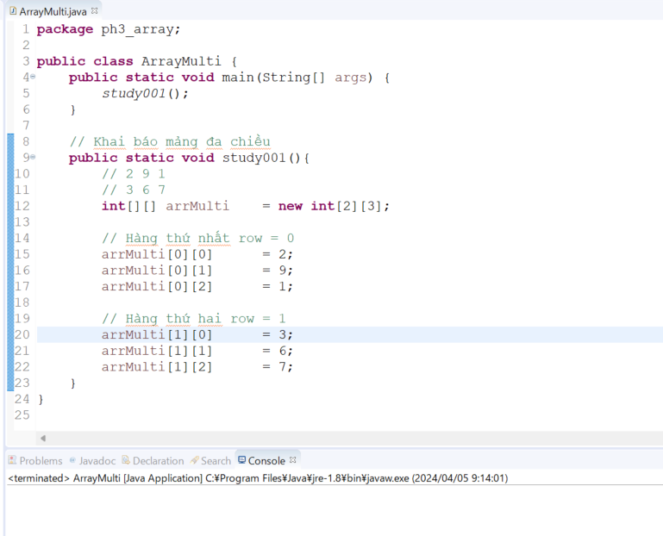
java_training
 | src
 |  | bookstore
 |  | ph1_basic
 |  | ph2_oop
 |  | ph3_array
 |  |  | ArrayBasic.java
 |  |  | ArrayClass.java
 |  |  | ArrayMulti.java |  | → | new



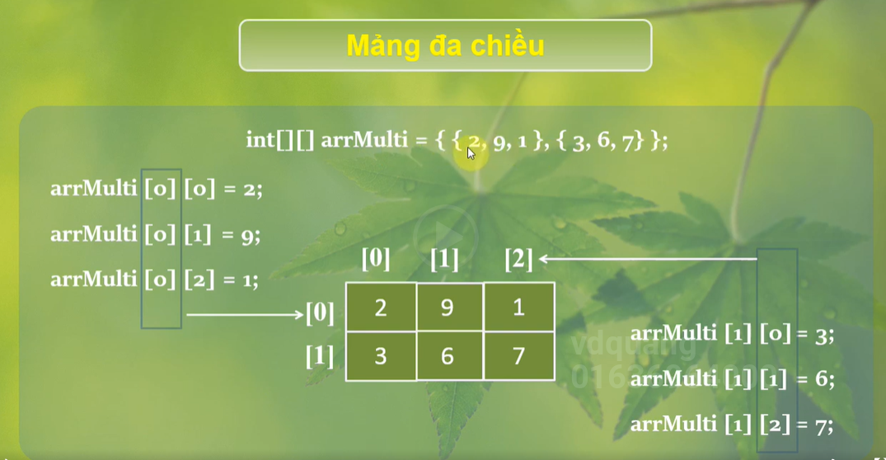

java_training\src\ph3_array\ArrayMulti.java
package ph3_array;

public class ArrayMulti {
public static void main(String[] args) {
study001();
}

// Khai báo mảng đa chiều
public static void study001(){
// 2 9 1
// 3 6 7
int[][] arrMulti = new int[2][3]; |  |  |  | → | Khai báo mảng 2 chiều

// Hàng thứ nhất row = 0
arrMulti[0][0] = 2;
arrMulti[0][1] = 9;
arrMulti[0][2] = 1;

// Hàng thứ hai row = 1
arrMulti[1][0] = 3;
arrMulti[1][1] = 6;
arrMulti[1][2] = 7;
}
}

Thực thi
Thực thi thấy không có lỗi gì như vậy thì mình đã khai báo mảng 2 chiều thành công

